kintone連携チェックリスト
kintone連携チェックリスト~ferret Oneのフォームからkintoneへ自動連携する方法~ ▶️ 動画：各種ツールとの連携方法

 | 項目／チェックリスト |  | 参考／ヘルプページ
STEP1：事前にkintoneとAPI連携をしましょう
 |  | ferret One管理画面 > 設定 > 外部サービス設定からkintoneを選択し「利用する」にチェックを入れましょう。 | ヘルプページ：kintone（キントーン）の連携方法
 |  | ferret Oneにて「利用する」にチェックを入れると画面表示が切り替わるので、「kintoneのサブドメイン（https://example.cybozu.com/）」にサイボウズ側で取得したkintoneのURLを入力し、保存しましょう。 | ※cybozu.com以外のサービスは登録できません。 ※サイボウズのログイン画面、もしくはkintone管理画面TOPからURLを取得してサブドメインを含むURLを入力してください。
 |  | kintone管理画面で「アプリ」メニューからアプリを選択しましょう。（ここでは例として「顧客リスト」を選択します）
 |  | kintoneで対象アプリを開いたら、右上の「歯車アイコン」をクリックし、設定を開きます。 設定の中の「APIトークン」をクリックし、「生成する」をクリックしましょう。
 |  | kintoneでAPIトークンを生成したら、「appid」と「APIトークン（URL）」を取得しましょう。 ここで、取得をしたら「アプリを更新」をクリックしましょう。 | 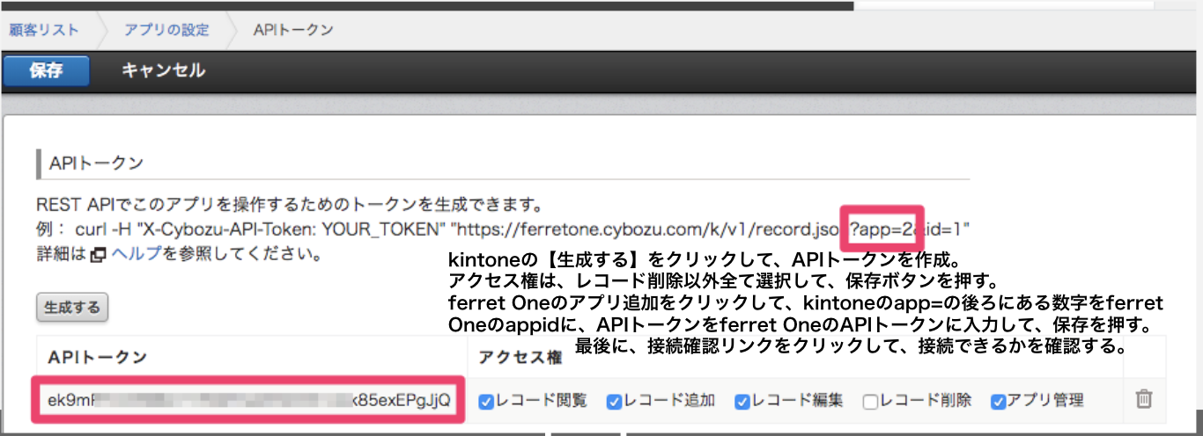 ※赤く囲ったapp=◯ がappID、赤く囲ったAPIトークンのURLがAPIトークンとなります。
 |  | ferret One管理画面の設定 > 外部サービス設定 > kintoneに戻り「アプリを追加」を押すと、「appid」と「APIトークン」の入力欄が表示されます。 先ほど取得した「appid」と「APIトークン（URL）」の情報を入力してから「保存」ボタンを押しましょう。 | ※APIトークン認証のアクセス権にアプリ管理とレコード追加・レコード編集を設定してください。
STEP2：ferret Oneフォームとの連携をしましょう
 |  | ferret One管理画面のサイト > 入力フォーム一覧から対象フォームの編集（もしくは新規作成）画面に入りましょう。 | ヘルプページ：サイト／入力フォーム 入力フォーム一覧
 |  | ferret Oneフォーム編集画面のオプション設定タブ > 外部サービスで「kintoneと連携」を選択し、連携するアプリをプルダウンから選択して保存しましょう。 （ここでは例として「顧客リスト」というアプリに連携します） | ヘルプページ：サイト／入力フォーム 入力フォーム一覧 編集（オプション設定）
 |  | ferret Oneフォーム編集画面の下部の項目設定にkintoneフィールド名の列が表示されていることを確認しましょう。
 |  | ferret Oneフォーム編集画面にて、各項目にkintoneのどの項目を連携させるのかを設定しましょう。 フォーム項目の右横にあるペンマークから項目の編集画面を開き、「外部サービス連携 kintoneと連携中」の下のプルダウンから該当フォームに当てはまるkintoneの項目名を選択しましょう。 | ※例：ferret Oneフォームでの「氏名」→kintoneでの「担当者名」等
 |  | この設定が完了すると、ferret Oneフォーム編集画面のkintoneフィールド名の列に選択した項目が表示されるので再度確認しましょう。
STEP3：オリジナル項目の連携をしましょう（ここでは例として「ビジネスモデル」という項目を作成します）
 |  | 事前にkintone側で「ビジネスモデル」という項目を作成しておきましょう。 「ラジオボタン」で作成し、選択肢は「BtoB」「BtoC」「それ以外」で作成してみましょう。
 |  | ferret Oneのフォーム編集画面に戻り、kintoneと同様に「ビジネスモデル」というフォーム項目を作成します。 先ほどkintoneで作成した項目と同じ「ラジオボタン」で項目を作成しましょう。 | ヘルプページ：サイト／入力フォーム 入力フォーム一覧 編集（項目設定）
 |  | ferret Oneフォーム項目の右横にあるペンマークから項目の編集画面を開き、項目名を「ラジオボタン」→「ビジネスモデル」に変更しましょう。
 |  | 上記と同様の項目の詳細設定画面で「外部サービス連携 kintoneと連携中」の下のプルダウンから「ビジネスモデル」の項目を選択しましょう。 項目を選択すると、初期値に自動でkintoneに設定した選択肢が反映されるので確認しましょう。
 |  | 保存しましょう。
STEP4：テストCVしましょう
 |  | ferret Oneで編集（もしくは新規作成）したフォームを実際にページに設定してテストCVをしてみましょう。 | ヘルプページ：サイトにフォームを設定する方法
 |  | 実際のテスト公開ページでのテストCVでは「ビジネスモデル」で「BtoC」を選択し、フォームを送信してみましょう。
 |  | ferret Oneのリード > お問い合わせから入力項目を確認しましょう。
 |  | kintoneでは「顧客リスト」「案件管理」というアプリを使用することが一般的です。 今回はkintoneの「顧客リスト」を確認し、先ほど実際にテストCVしたデータが連携されているかを確認しましょう。 | 連携に失敗した場合、その理由を含む通知メールが自動的に送信されます。 ※お客様側の設定は必要ありません。リリース後、自動で通知メールがオーナーアドレスおよび管理者アドレスに送信されます。 ※設定の覚えのないメールの場合、該当フォームの編集画面からkintoneとの連携解除をお願いいたします。
STEP5：kintone「案件管理」から商談を登録しましょう
 |  | kintoneのアプリ「案件管理」を開き、右上の「＋」から新規案件の登録を開始しましょう。 | kintone側の操作で不明な点がございましたら、お客様ご自身でkintoneのサポートセンターへ直接お問い合わせいただくようお願いいたします。 （ferret One側のテクニカルサポートにご相談いただいても、ご回答できない可能性がございます。）
 |  | kintone案件管理の「顧客情報」の欄にリードと案件を紐づけるために顧客情報を入力する箇所があるため、先ほどテストCVしたリード情報を登録しましょう。 | ※「ルックアップ」では顧客リストの中から情報を引っ張ってくることができます。
 |  | kintone案件管理の「案件情報」の欄に「案件担当者名」「見込み時期」「確度」「製品名」「単価」「ユーザー数」など必要な情報を入力しましょう。
 |  | 保存しましょう。
 |  | kintoneで「作成」を押して取引の作成を完了しましょう。
STEP6：kintoneでレポートを確認しましょう
 |  | kintoneでは標準で用意されているレポートがあります。 アプリ「案件管理」のTOPから、「案件一覧」の横のレポートマークの「∨」をクリックしてみましょう。 | ここでは「確度別案件比率」や「製品別売上見込み」、「製品ごとの活動量推移」などを簡単に見ることができます。 さらに詳細にみたい場合は、レポートの中から必要なデータを選択することも可能です。

